表紙・改定履歴
Webダイレクト販売
連絡追加・更新API 詳細設計書

© 2020 Sasuke Financial Lab Inc.

変 更 記 録
版数 REV. | 作成更新日 | 変 更 内 容 | 担 当
01 | 2020-11-05 | 初版 | 石井
02 | 2020-11-25 | ・罫線等のレイアウトの不備を修正 ・掲載フラグ、回答、回答日時、CRM担当者、CRM承認者の入力チェックを追加 ・メール本文、メッセージBOX本文の文字超過チェックの文字数を1000文字に修正 ・トピック、連絡レコードの主キーはオートインクリメントのためinsert文から削除

インターフェース
詳細設計 |  |  | 大項目 | 小項目 | 詳細

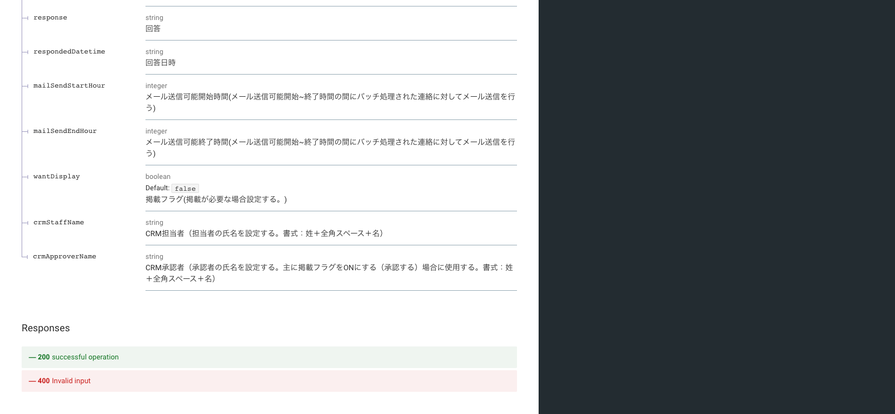
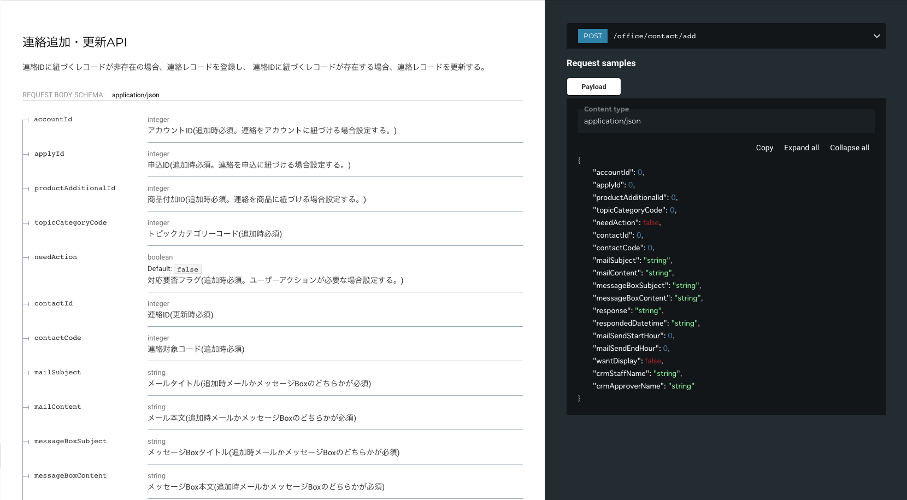

 | エラーコード
 |  | API共通定義書の「リクエスト・レスポンス仕様」シートを参照

